Sheet1
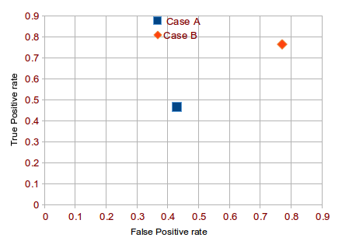
 | 케이스 A |  |  | 케이스 B
 | 감염 | 비감염 |  | 감염 | 비감염 |  | 케이스A | 케이스B
양성 | 63 | 28 | 양성 | 77 | 77 | TPR | 0.467 | 0.770
음성 | 72 | 37 | 음성 | 23 | 23 | FPR | 0.431 | 0.770
TPR | 0.467 |  | TPR | 0.770
FPR | 0.431 |  | FPR | 0.770
ACC | 0.5 |  | ACC | 0.5

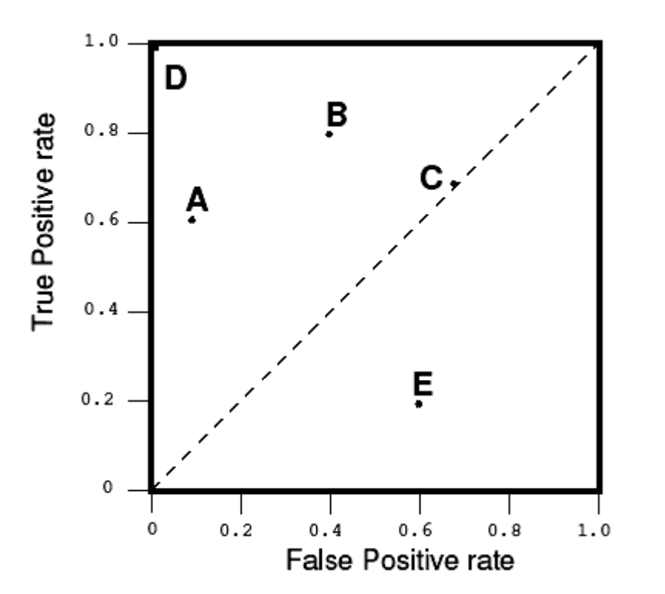
그래프 그리기
가로축=FPR, 세로축=TPR을 표시하는 그래프에서 케이스 A와 케이스 B를 점으로 표시하시오. |  |  |  |  |  | 예시
단, 평먄 상에 두 개의 점의 위치를 표시하면됨.

당신의 그래프

